001-044-78055
 ASOCIACION DE USUARIOS DE LA EMPRESA COMUNITARIA DE ACUEDUCTO Y ALCANTARILLADO DE CAIMALITO ESP NIT 900.017.239-2 |  |  |  |  |  |  |  |  |  |  | Aportes por administración de acueducto comunitario
 |  |  |  |  |  |  |  |  |  |  |  |  |  | No desperdicies el agua ¡Cuidala!

 |  |  |  |  |  |  |  |  |  |  |  |  |  |  |  |  | NO APORTE

 |  |  |  |  |  |  |  |  |  |  |  |  |  |  |  |  | MATRICULA
 |  |  |  |  |  |  | Abonos disponibles
 |  |  |  |  |  |  | 1 |  |  |  |  |  |  |  |  |  | ESTADO

 |  |  |  |  |  |  | No predios |  |  |  |  |  |  |  |  |  | SISTEMA DE INFORMACION SAI - 4.4.3 | 2023.01.16
 |  |  |  |  |  |  |  |  |  |  |  |  |  |  |  |  | NO COLOQUES SELLOS SOBRE EL CODIGO QR

SUSCRIPTOR / PREDIO
Referencia |  | Nombre del titular |  |  |  |  |  |  |  |  |  | Ciclo |  | Estrato |  | Tipo predio |  |  |  | Clase de uso

Medidor N° |  |  |  | Diametro |  |  |  | Dirección/Sector |  |  |  |  |  | Casa |  | Piso |  | Dirección de entrega

CONCEPTOS DE ACUEDUCTO |  |  |  |  |  |  |  |  |  |  |  |  |  |  |  |  | ULTIMO PERIODO FACTURADO
Descripcion |  |  |  |  |  | Saldo |  |  |  | Cuotas Ptes |  |  | Total

 |  |  |  |  |  |  |  |  |  |  |  |  |  |  |  |  | ULTIMO PAGO
 |  |  |  |  |  |  |  |  |  |  |  |  |  |  |  |  | Ref |  | Fecha |  |  | Valor

SISTEMA DE INFORMACION SAI - 4.4.3 | 2023.01.16 |  |  |  |  |  |  |  | TOTAL SERVICIO |  |  |  |  | $ 0 |  |  |  | El no pago oportuno de la factura, dará lugar a la suspensión del servicio, a partir de la fecha indicada en esta factura, contra esta decisión de suspender el servicio por falta de pago, procede el recurso de reposicion ante la empresa y el subsidio de apelación ante la superintendencia de servicios publicos domiciliarios.

CONCEPTO DE ALCANTARILLADO
Descripcion |  |  |  |  | Saldo |  |  |  | Cuotas Ptes |  |  |  | Total

 |  |  |  |  |  |  |  | TOTAL SERVICIO
Esta factura prestará meríto ejecutivo, de acuerdo a las normas del Derecho Civil y Comercial
COMPORTAMIENTO DE CONSUMO GENERAL M3 |  |  |  |  |  |  |  |  |  |  |  |  |  |  |  |  | INFORMACIÓN GENERAL
Medición actual |  |  | Consumo ultimos 6 meses |  |  |  |  |  |  |  |  |  |  |  |  |  | 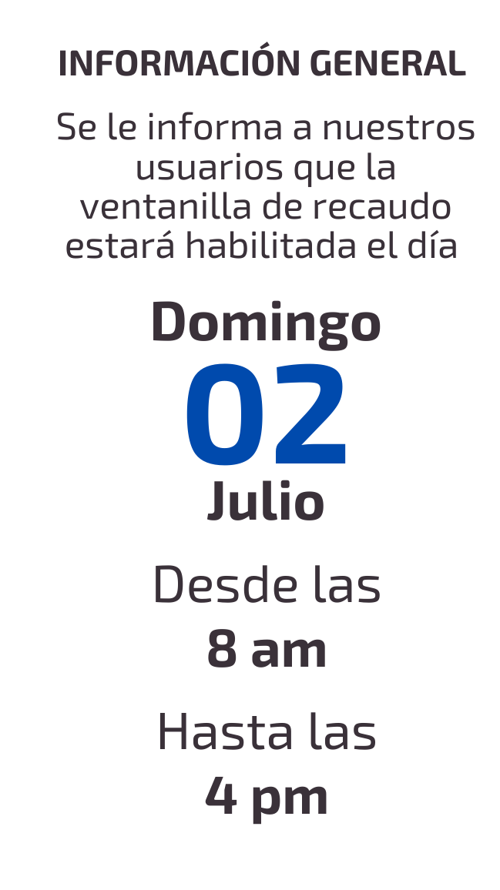
220.0
Medición anterior
190.0
Consumo m3
30.0
Promedio mensual
31.2
Estos valores son informativos y se calculan de acuerdo a la cantidad de agua captada de la quebrada durante todo el mes; el total se promedia por la cantidad de suscriptores. (ESTA INFORMACION NO INFLUYE EN EL VALOR A PAGAR DE LA FACTURA)

INFORMACIÓN TARIFARIA
Derecho de conexión |  |  | Aporte fijo/Mantenimiento |  |  |  |  |  | Aporte fijo/Reconexion |  |  |  | Aporte fijo/Suspención
 | $ 100,000 |  | $ 4,000 |  |  |  |  |  | $ 8,500 |  |  |  | $ 8,500
Recargo por mora |  |  | Aporte fijo/Mensual/Uni |  |  |  |  |  | Aporte fijo/Mensual/Bi |  |  |  | Aporte fijo/Mensual/Mul
$ 1,000 |  |  | $ 8,000 |  |  |  |  |  | $ 14,000 |  |  |  | No definido
ESTOS VALORES SON INFORMATIVOS, NO ESTAN INCLUIDOS DENTRO DEL TOTAL A PAGAR EN LA FACTURA

Para cualquier acto de reclamacion, debera presentar la factura anterior con la que realizo el pago con sellos oficiales o tikect de pago.
 |  |  |  |  |  |  |  |  |  | FACTURAS VENCIDAS |  |  |  |  | FECHAS DE PROCEDIMIENTO
 |  |  |  |  |  |  |  |  |  |  |  |  |  |  | Fecha de expedición

 |  |  |  |  |  |  |  |  |  |  |  |  |  |  | Fecha de pago

 | Presidente y Representante legal |  |  |  |  |  |  |  |  |  |  |  |  |  | Fecha de suspensión
 | sector centro cs 360c - caseta acueducto comunitario |  |  |  |  |  |  | Empresa comunitaria de acueducto y alcantarillado de caimalito

 |  |  |  |  |  |  |  |  |  |  |  |  |  |  | TOTAL A PAGAR |  |  |  |  |  | $ 0
 | 3145754528 - 3215546528 |  |  |  |  |  |  | emp.acueducto.caimalito@gmail.com

